Sheet1
好嘚意官方旗舰店
图片 | 货号 | 产品名称 | 单价 | 建议零售价 | 尺寸 | 材质 | 类别 | 起订量
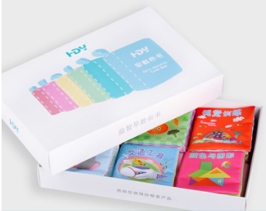 | 228H | 早教布书 | 23.2 |  | 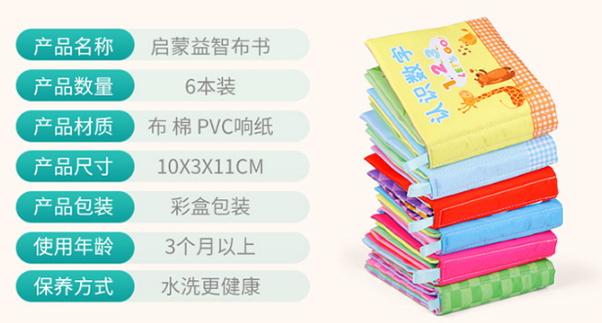 | 布制 | 益智早教 | 3

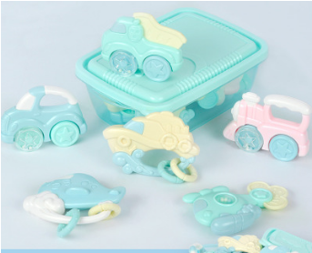 | 998(S) | 婴儿安抚牙胶手摇铃 | 17.4 |  | 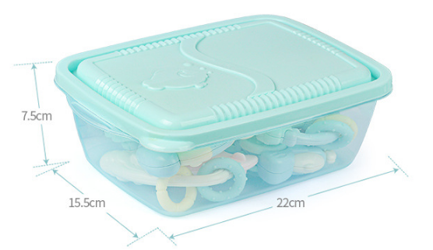 | ABS+软胶 | 安抚玩具 | 3

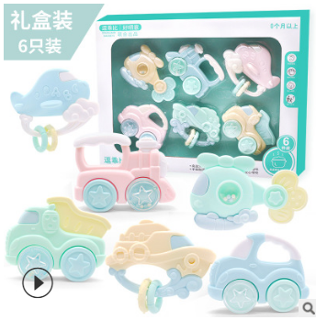 | 998(H) | 婴儿安抚牙胶手摇铃 | 18.6 |  | 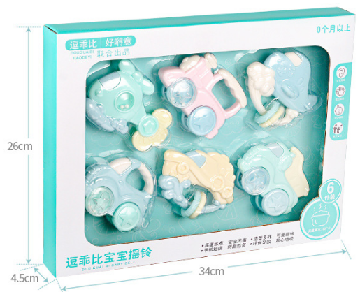 | ABS+软胶 | 安抚玩具 | 3

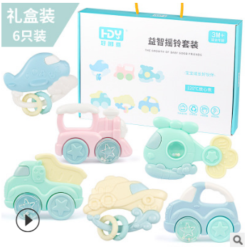 | 998(X) | 婴儿安抚牙胶手摇铃 | 22.8 |  | 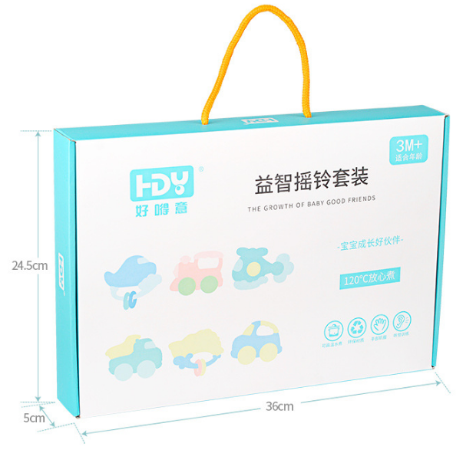 | ABS+软胶 | 安抚玩具 | 3

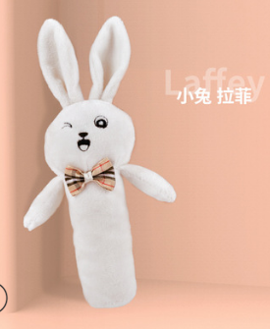 | 333-T | 婴儿安抚BB棒 | 6.25 |  | 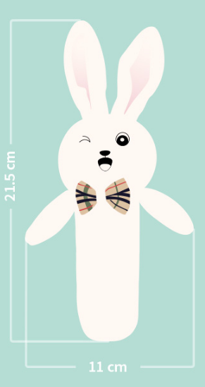 | 毛绒 | 安抚玩具 | 3

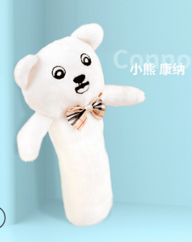 | 333-X | 婴儿安抚BB棒 | 6.25 |  | 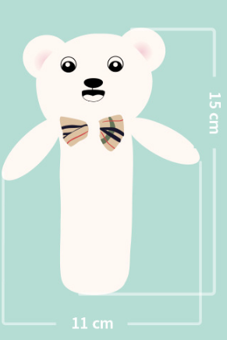 | 毛绒 | 安抚玩具 | 3

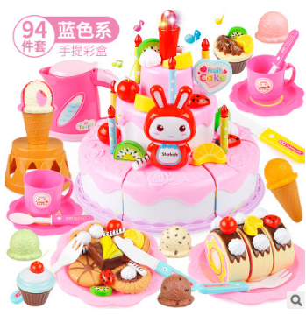 | 903(P) | 蛋糕切切乐 | 27 |  | 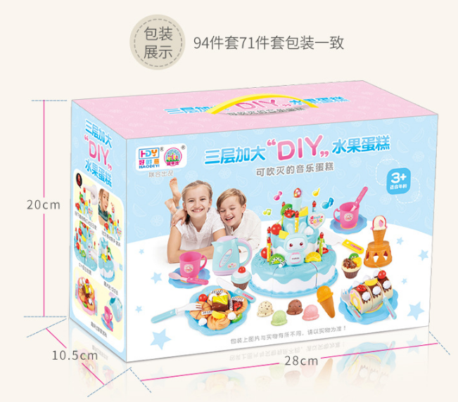 | 塑料/塑胶 | DIY | 3
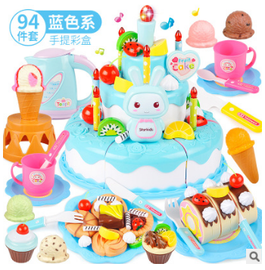 | 903(B) | 蛋糕切切乐 | 27 |  | 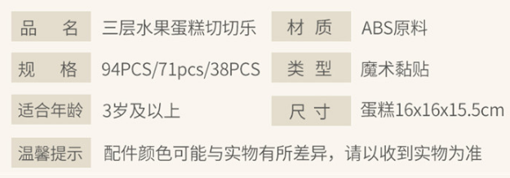 | 塑料/塑胶 | DIY | 3

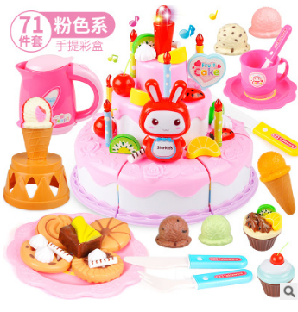 | 902(P) | 蛋糕切切乐 | 23 |  |  | 塑料/塑胶 | DIY | 3

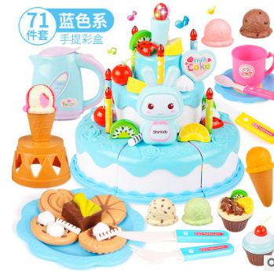 | 902(B) | 蛋糕切切乐 | 23 |  |  | 塑料/塑胶 | DIY | 3

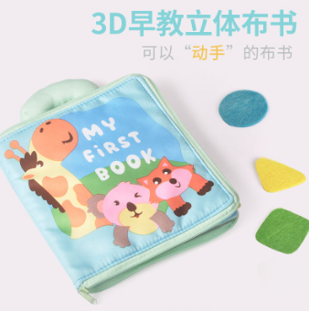 | 666 | 3D立体早教布书 | 23.5 |  | 21.5*15.5*2cm | 布制 | 益智早教 | 3

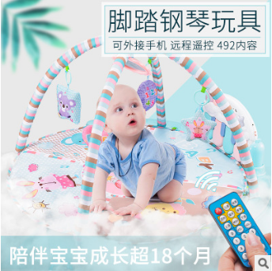 | 628 | 婴儿健身架脚踏钢琴 | 79 |  | 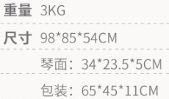 |  | 安抚玩具 | 3

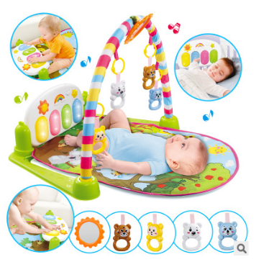 | 606(H) | 长颈鹿脚踏琴 |  |  | 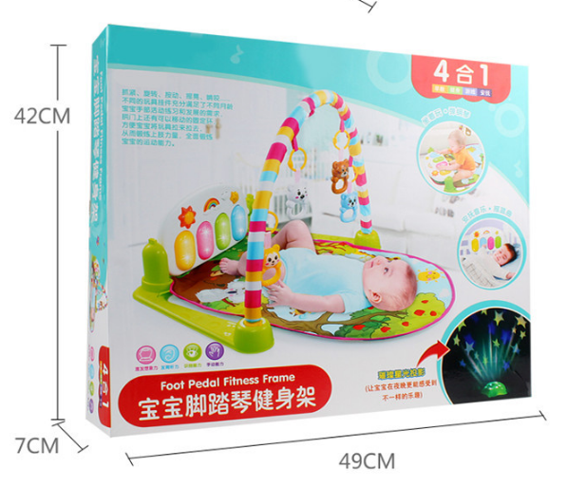 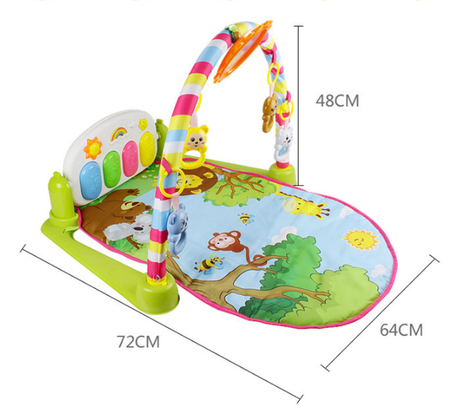 |  | 安抚玩具 | 3

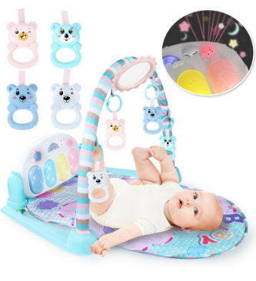 | 606SH | 摇铃版婴儿玩具脚踏琴 | 60 |  | 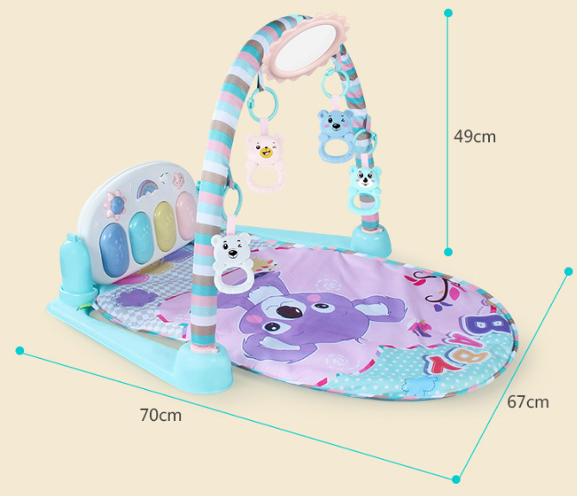 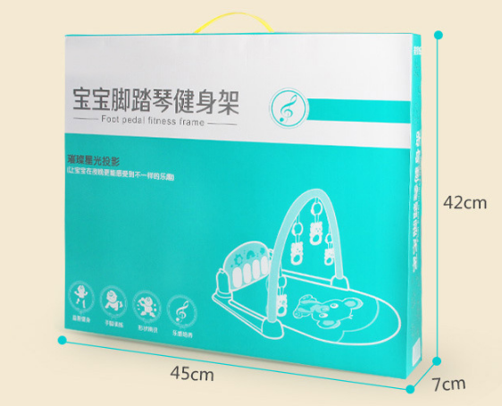 |  | 安抚玩具 | 3

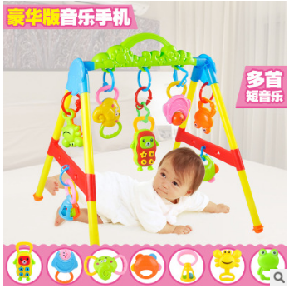 | 4022 | 早教健身架（豪华版） | 24 |  | 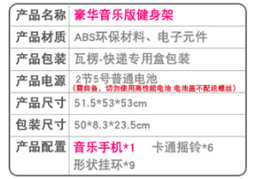 | 塑料/塑胶 | 安抚玩具 | 3

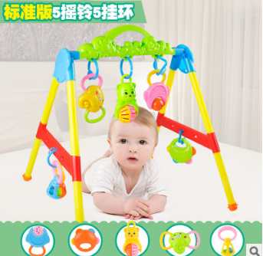 | 402-1 | 健身架（标准版） | 20.5 |  | 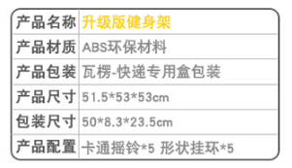 | 塑料/塑胶 | 安抚玩具 | 3

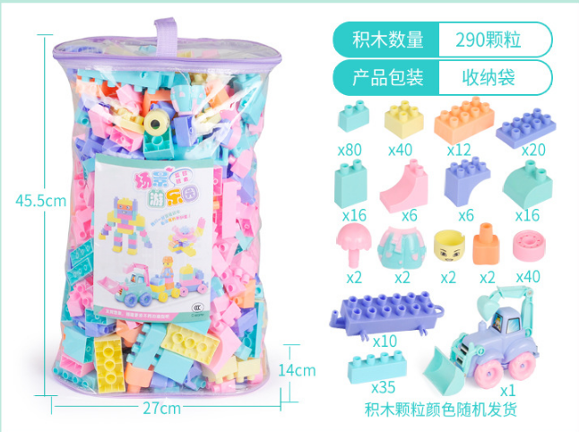 | 903 | 大颗粒积木290粒收纳袋 | 39.6 |  |  | 塑料/塑胶 | DIY | 3

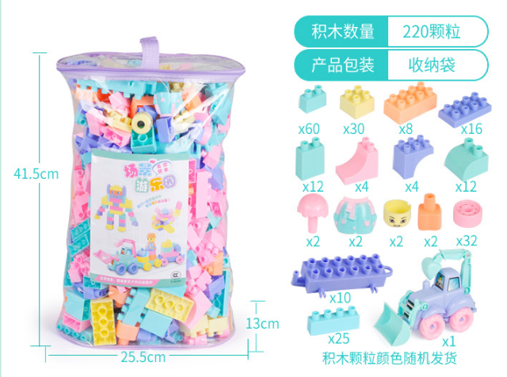 | 902 | 大颗粒积木220粒收纳袋 | 33.6 |  |  | 塑料/塑胶 | DIY | 3

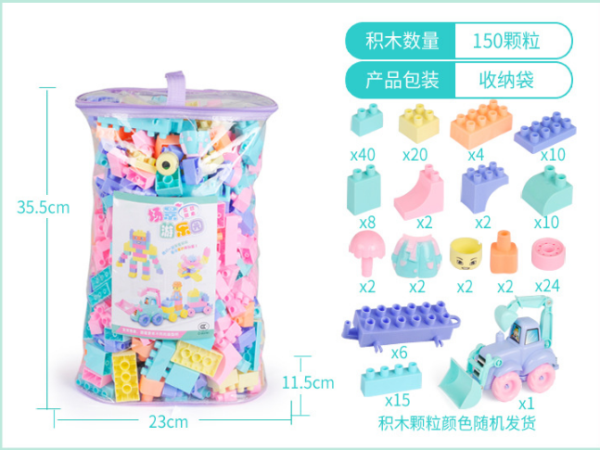 | 901 | 大颗粒积木150粒收纳袋 | 27.6 |  |  | 塑料/塑胶 | DIY | 3

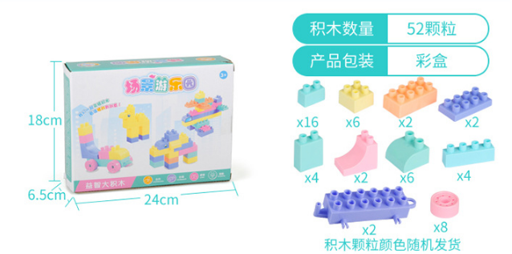 | 900A | 大颗粒积木75粒(彩盒) | 7.5 |  |  | 塑料/塑胶 | DIY | 3

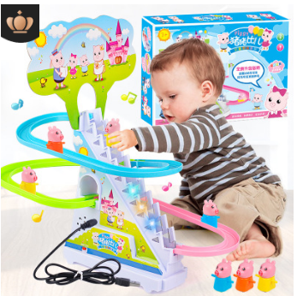 | 768-110a | 电动轨道车 | 12.5 |  | 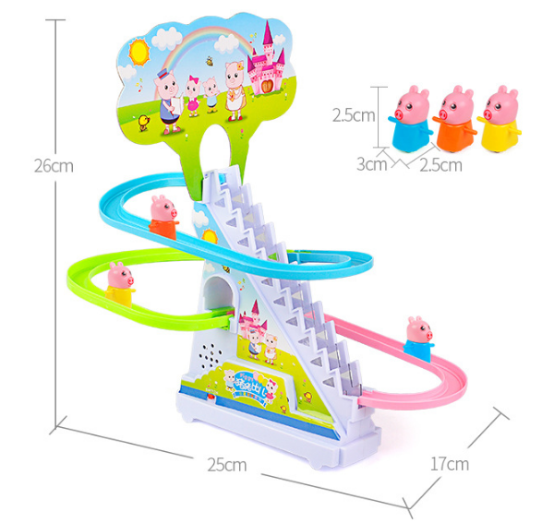 | 塑料/塑胶 |  | 3

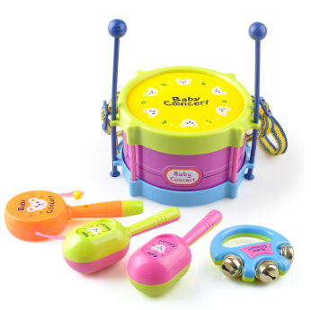 | BB01 | 欢乐拍拍鼓 | 6.6 |  | 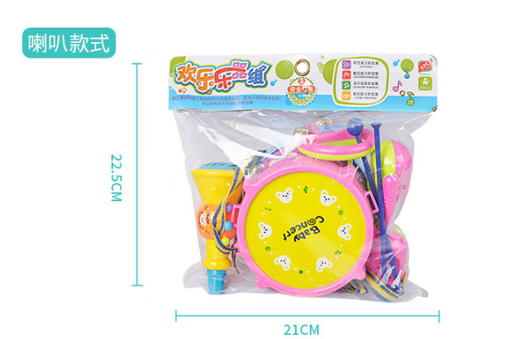 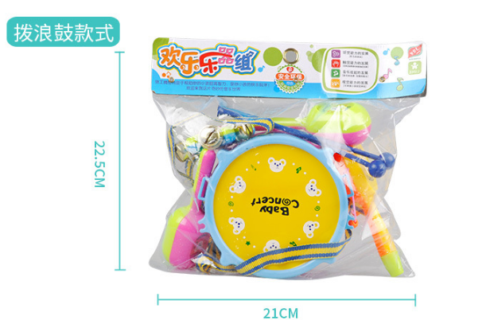 | 塑料/塑胶 |  | 3

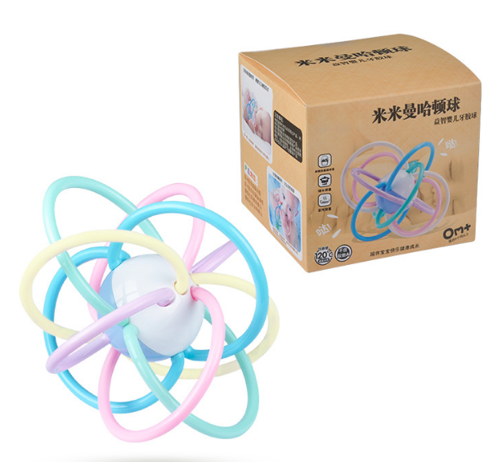 | 776(H) | 马卡龙色曼哈顿球 | 11.2 |  | 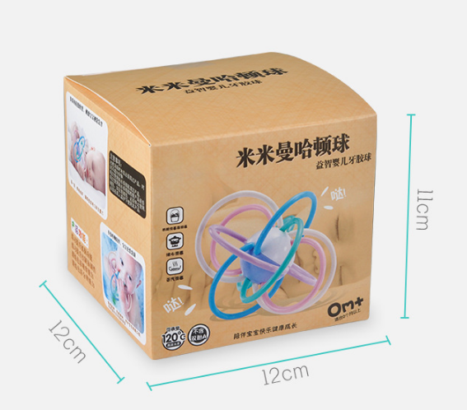 | 塑料/塑胶 | 安抚玩具 | 3

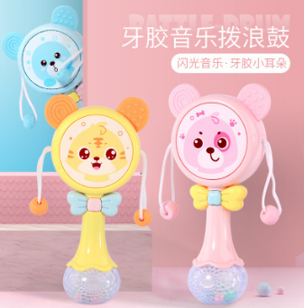 | 407 | 拨浪鼓 | 7.8 |  | 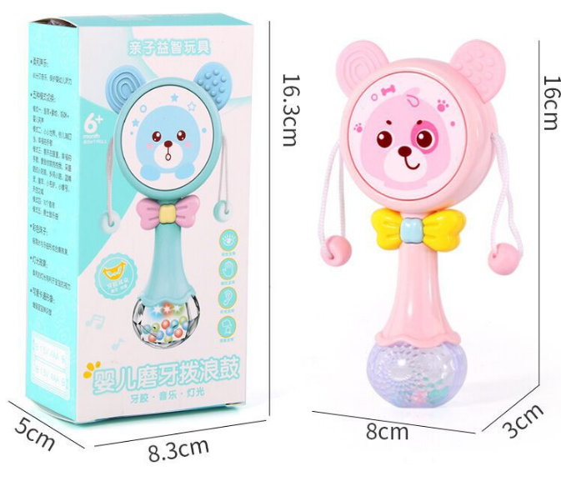 | 塑料/塑胶 | 安抚玩具 | 3

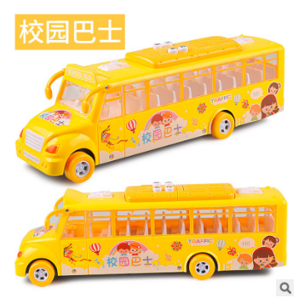 | 6867 | 智能音乐巴士 | 22.5 |  | 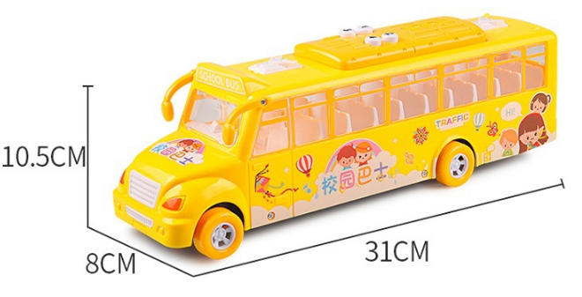 | 塑料/塑胶 | 益智早教

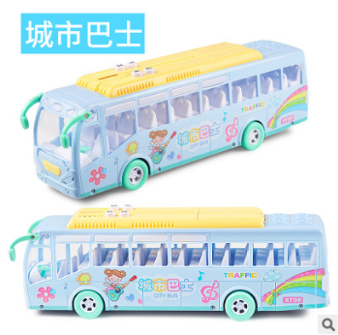 | 6869 | 智能音乐巴士 | 22.5 |  | 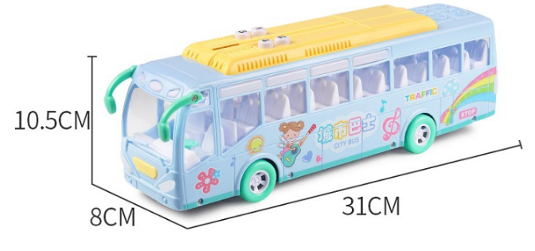 | 塑料/塑胶 | 益智早教

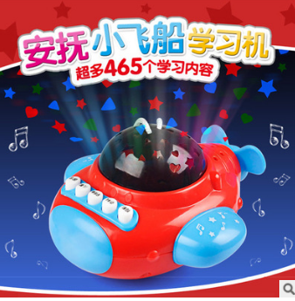 | 99-01 | 冬己安抚小飞机 | 7.9 |  | 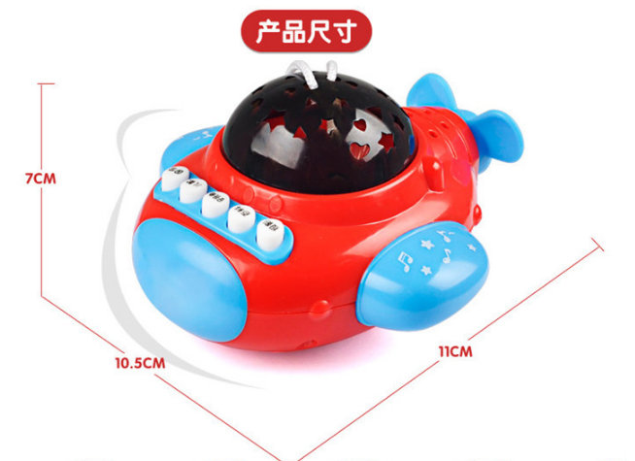 | 塑料/塑胶 | 益智早教

 | 777 | 早教学习机遥控飞机故事机 | 12 |  |  | ABS | 益智早教

 | 673 | 手抓摇铃音乐棒沙锤 | 8.5 |  |  | ABS+软胶

 | T1 | 智能机器人 早教故事机 | 15.6 |  |  | 塑料/塑胶 | 益智早教

 | 402B(YK) | 智能星空投影早教故事机 | 12.8 |  |  | 塑料/塑胶 | 益智早教

 | 402B(YK) | 智能星空投影早教故事机 | 12.8 |  |  | 塑料/塑胶 | 益智早教

 | 768-100 | 网红海藻猪海草猪轨道车 | 18 |  |  | 塑料/塑胶

 | 5012 | 托马斯玩具小火车套装 | 76.5 |  |  | 塑料/塑胶 | 益智早教

 | 317 | 儿童过家家灯光出水厨房玩具 | 77.5 |  |  | 塑料/塑胶 | 益智早教

 | 321 | 触屏大号出水儿童过家家厨房玩具套装 | 166.25 |  |  | 塑料/塑胶 | 益智早教

 | 8003 | 曼哈顿牙咬球 | 12.4

 | 605-2 | 遥控机器人玩具智能益智电动机器人 | 32.2 |  |  | 塑料/塑胶 | 益智早教

 | 605-3 | 升级版智能跳舞机器人 | 33.2 |  |  | 塑料/塑胶 | 益智早教

 | 166 | 水煮手摇铃牙胶3-6-12个月 | 17.9

 | T311 | 小鹿冰淇淋糖果儿童售卖车 | 35.25 |  |  | 塑料/塑胶 | 益智早教

 | 890-27 | 儿童拍拍鼓 | 7.6 |  |  | 塑料/塑胶

 | 999-2 | 惯性工程车 | 29.8 |  |  | 塑料/塑胶

